Hasil Analisis
No | Jarak (m) | Tipe | Nama Diharapkan | Nama Dikenali | Confidence Raw | Confidence % | Waktu (ms) | Status | Kode | Foto Asli | Foto Wajah
1 | 0.5 | Terdaftar | Yusril | Yusril | 43.98 | 56.0% | 48.51 | Berhasil Dikenali | TP | 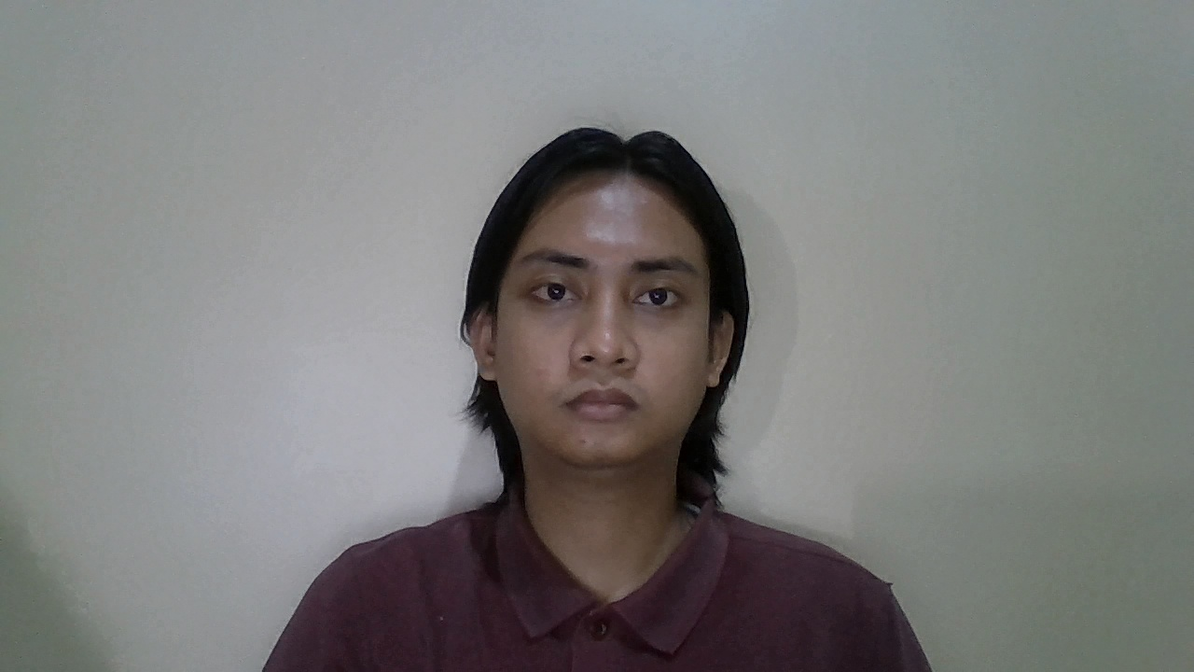 | 
2 | 1 | Terdaftar | Yusril | Yusril | 44.63 | 55.4% | 40.93 | Berhasil Dikenali | TP |  | 
3 | 1.5 | Terdaftar | Yusril | Yusril | 53.18 | 46.8% | 41.04 | Berhasil Dikenali | TP |  | 
4 | 2 | Terdaftar | Yusril | Yusril | 58.42 | 41.6% | 34.1 | Berhasil Dikenali | TP |  | 
5 | 2.5 | Terdaftar | Yusril | Unknown | 67.04 | 33.0% | 35.53 | Gagal (Ditolak) | FN |  | 
6 | 0.5 | Terdaftar | Johati | Johati | 45.99 | 54.0% | 49.47 | Berhasil Dikenali | TP | 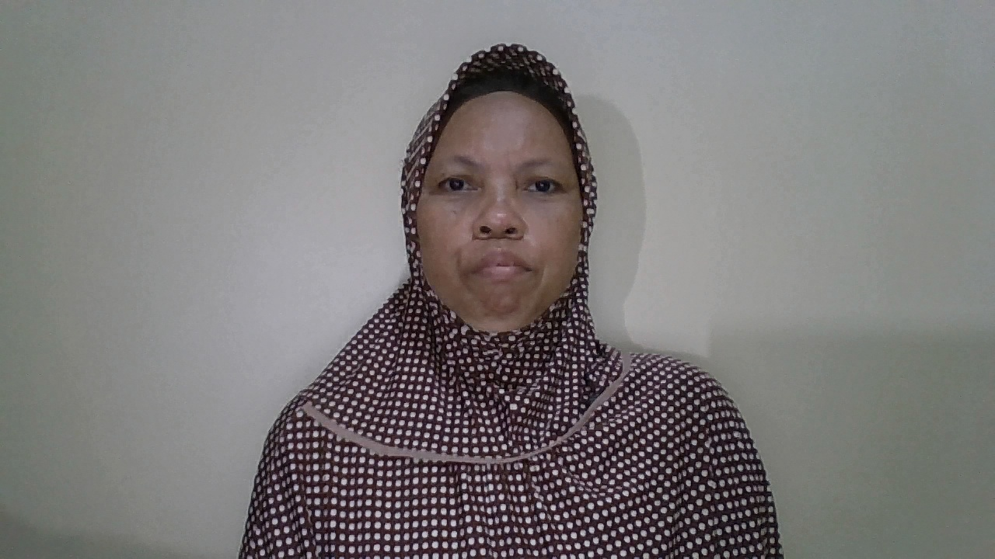 | 
7 | 1 | Terdaftar | Johati | Johati | 42.59 | 57.4% | 38.33 | Berhasil Dikenali | TP | 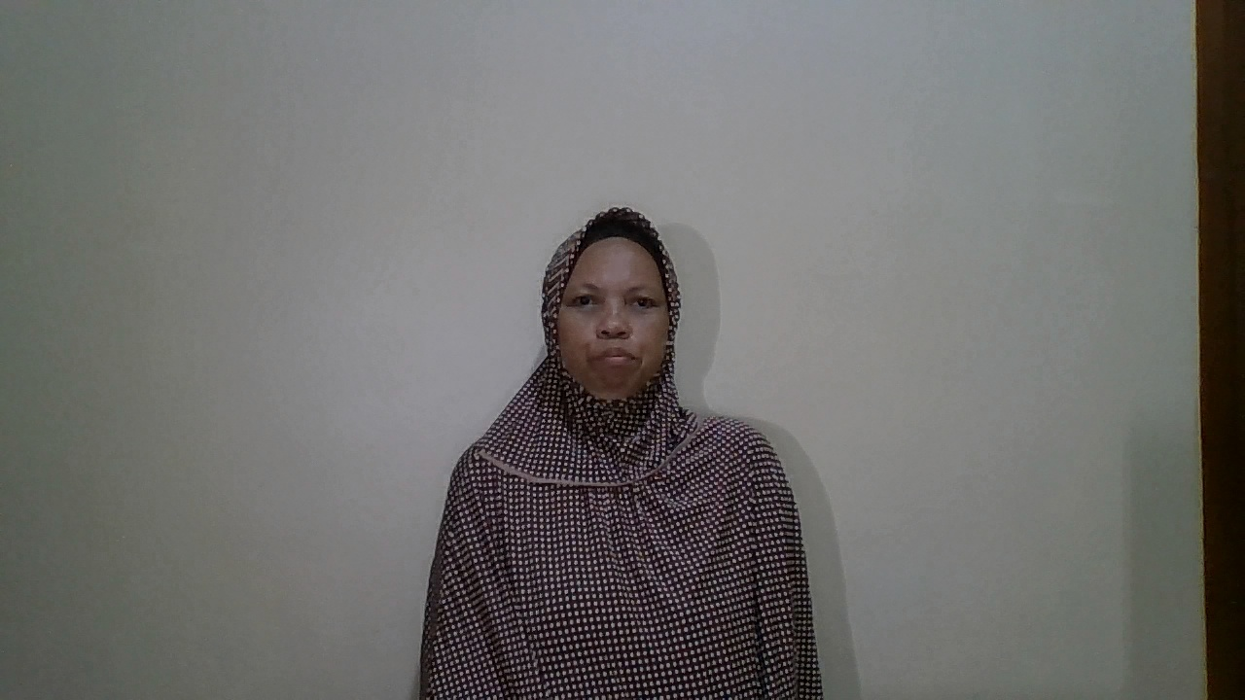 | 
8 | 1.5 | Terdaftar | Johati | Johati | 46.26 | 53.7% | 34.02 | Berhasil Dikenali | TP | 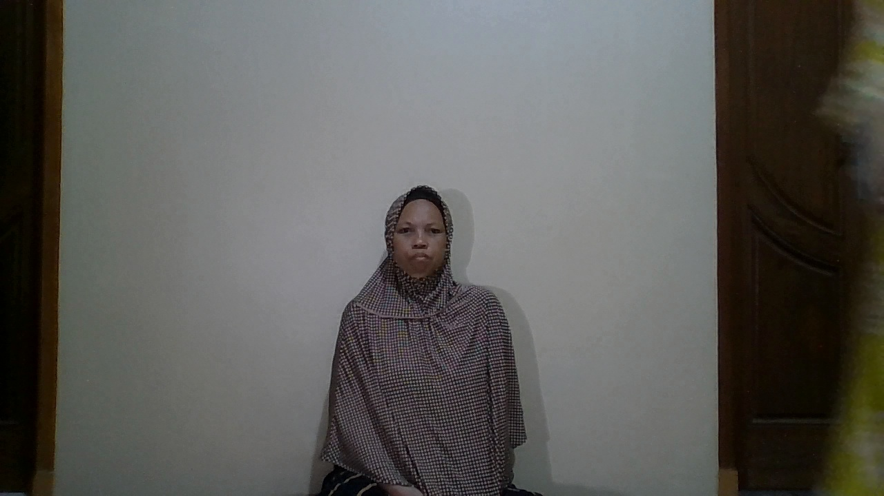 | 
9 | 2 | Terdaftar | Johati | Johati | 56.06 | 43.9% | 41.49 | Berhasil Dikenali | TP | 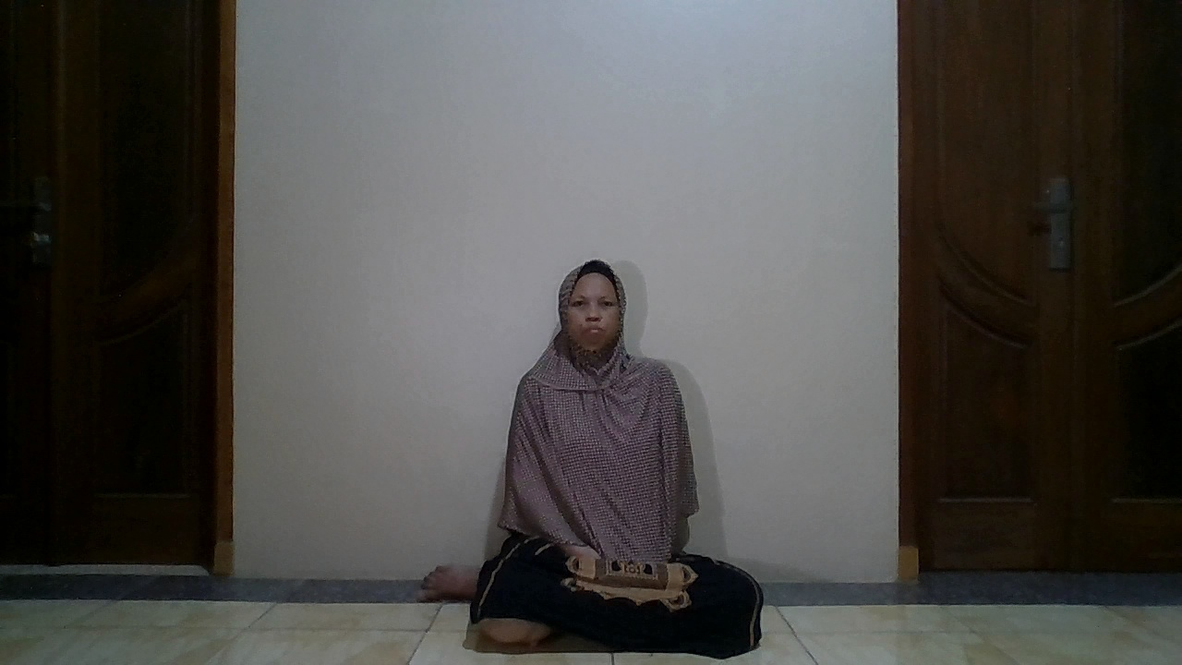 | 
10 | 2.5 | Terdaftar | Johati | Unknown | 62.04 | 38.0% | 33.38 | Gagal (Ditolak) | FN | 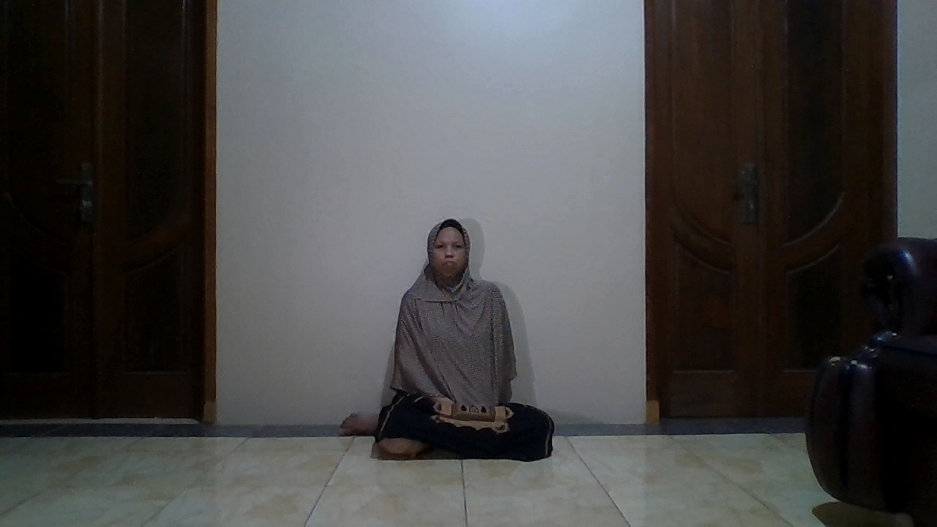 | 
11 | 0.5 | Terdaftar | Syifa | Syifa | 45.09 | 54.9% | 41.03 | Berhasil Dikenali | TP | 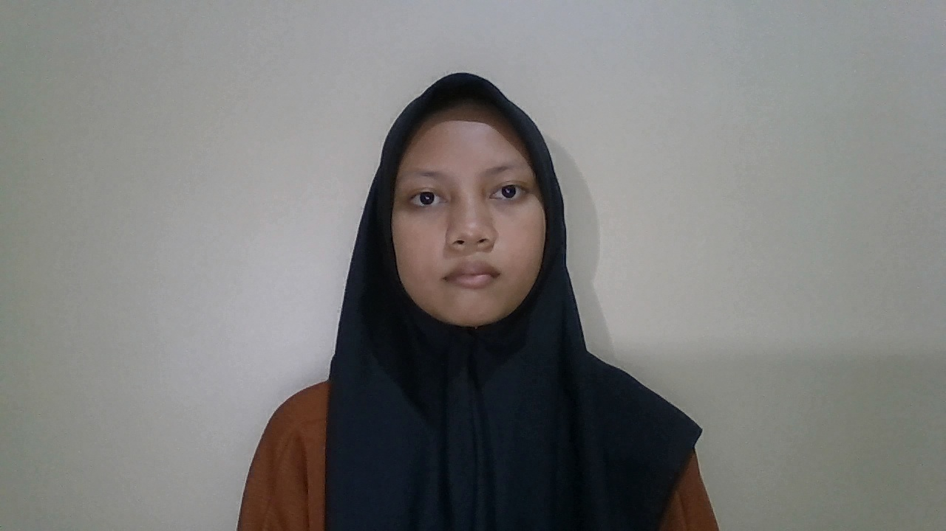 | 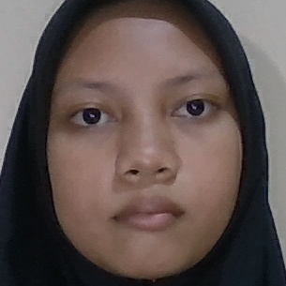
12 | 1 | Terdaftar | Syifa | Syifa | 46.25 | 53.8% | 39.69 | Berhasil Dikenali | TP | 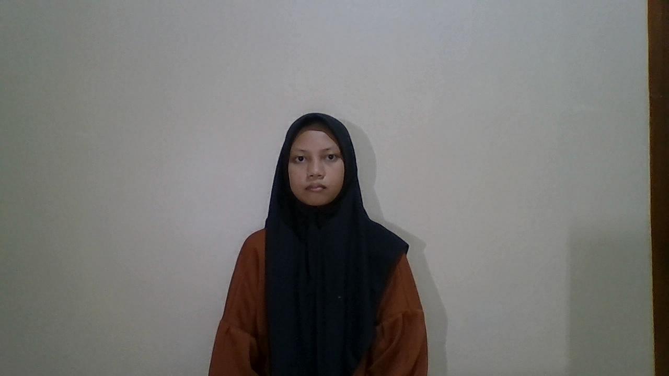 | 
13 | 1.5 | Terdaftar | Syifa | Syifa | 54.5 | 45.5% | 36.57 | Berhasil Dikenali | TP | 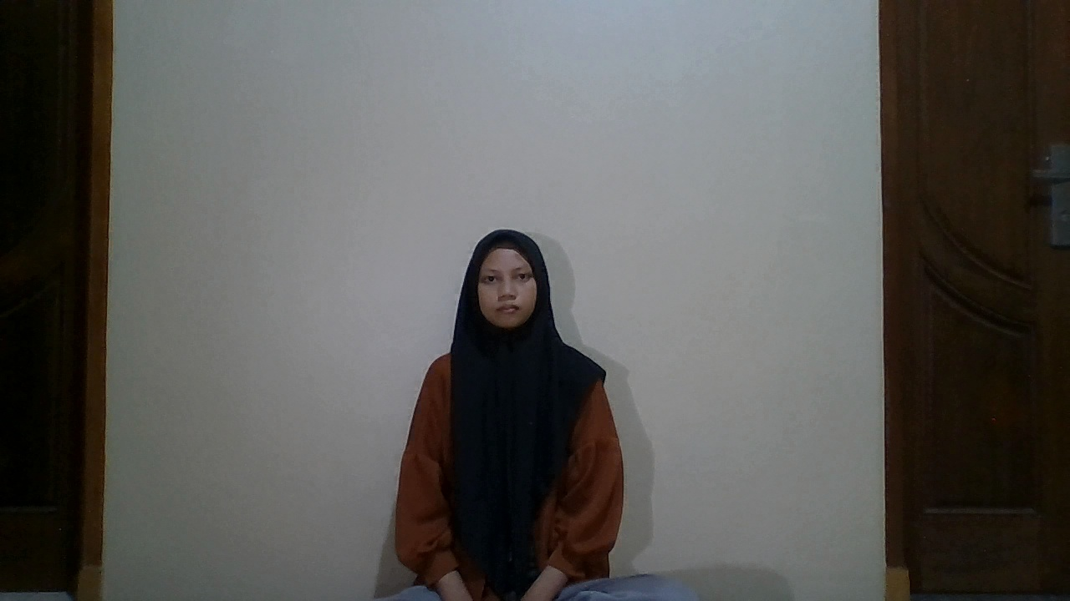 | 
14 | 2 | Terdaftar | Syifa | Syifa | 59.65 | 40.4% | 42.86 | Berhasil Dikenali | TP | 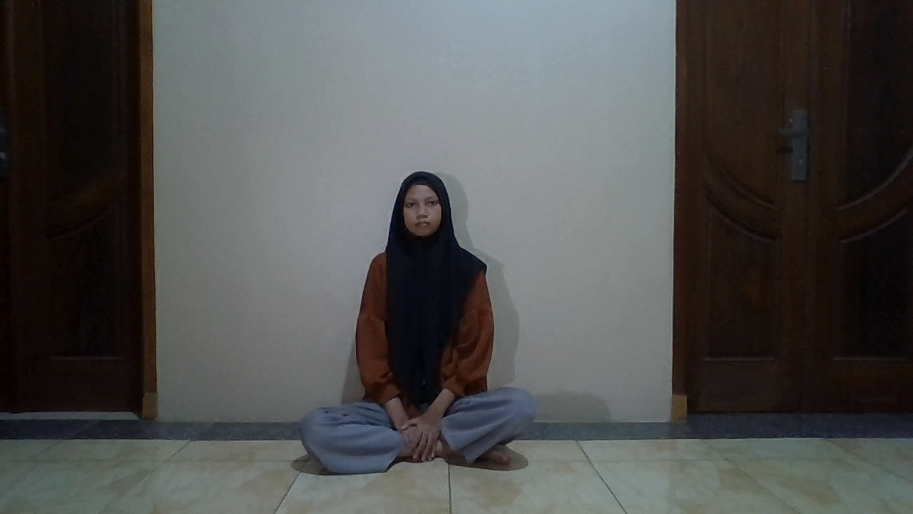 | 
15 | 2.5 | Terdaftar | Syifa | Unknown | 68.44 | 31.6% | 50.39 | Gagal (Ditolak) | FN | 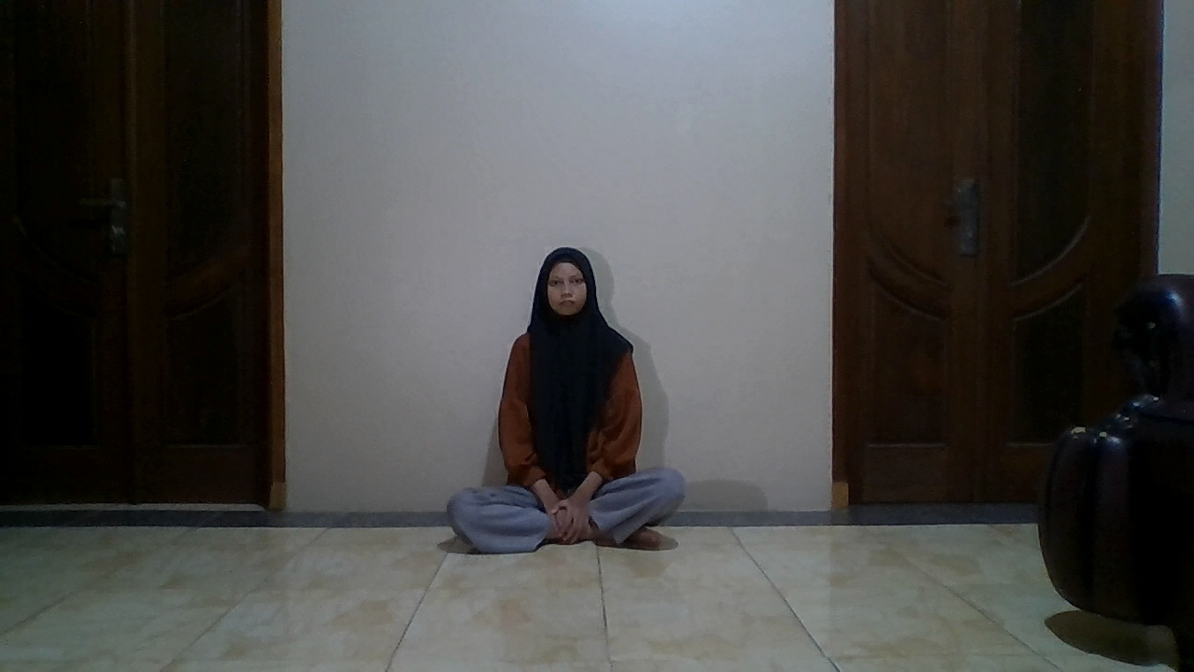 | 
16 | 0.5 | Terdaftar | Rokayah | Rokayah | 49.01 | 51.0% | 47.81 | Berhasil Dikenali | TP | 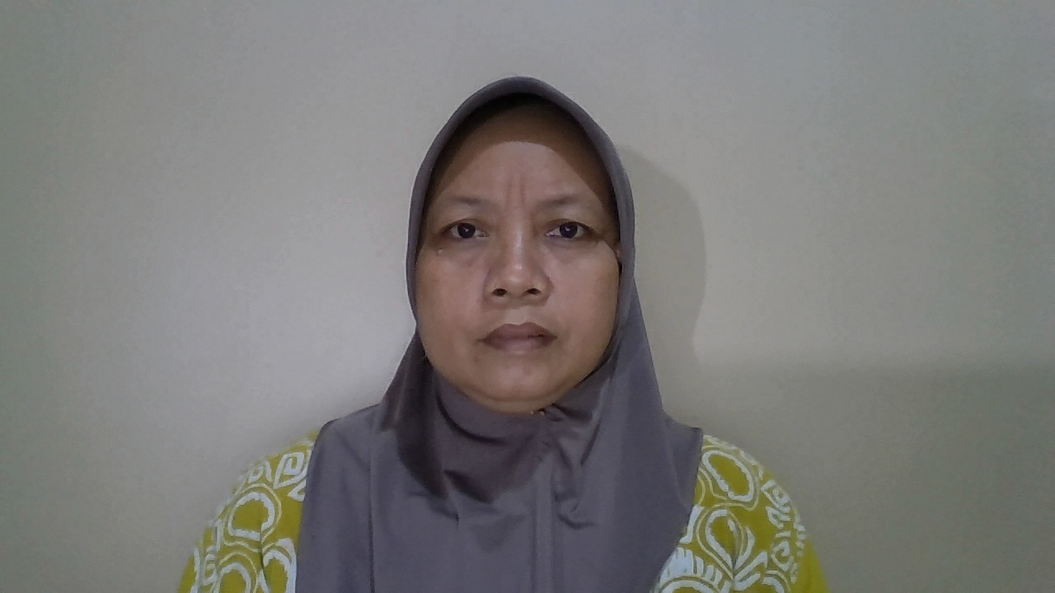 | 
17 | 1 | Terdaftar | Rokayah | Rokayah | 46.49 | 53.5% | 42.38 | Berhasil Dikenali | TP | 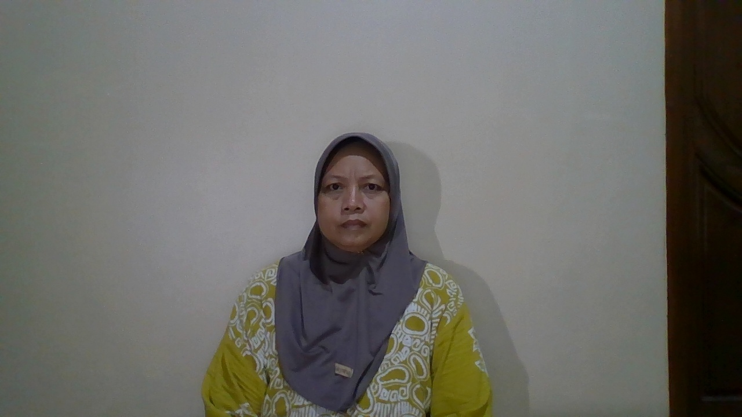 | 
18 | 1.5 | Terdaftar | Rokayah | Rokayah | 50.89 | 49.1% | 47.54 | Berhasil Dikenali | TP | 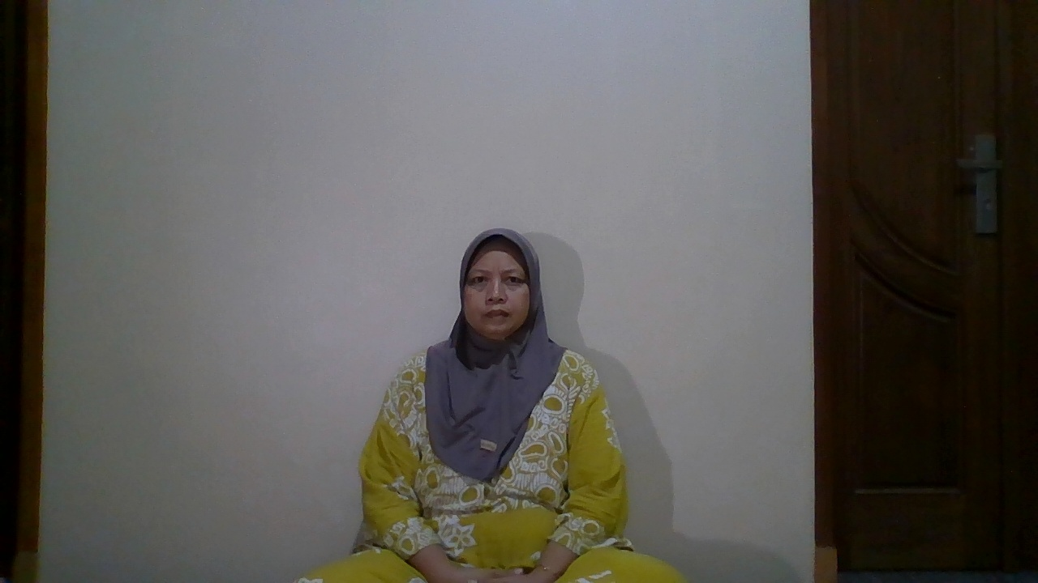 | 
19 | 2 | Terdaftar | Rokayah | Rokayah | 53.99 | 46.0% | 44.01 | Berhasil Dikenali | TP | 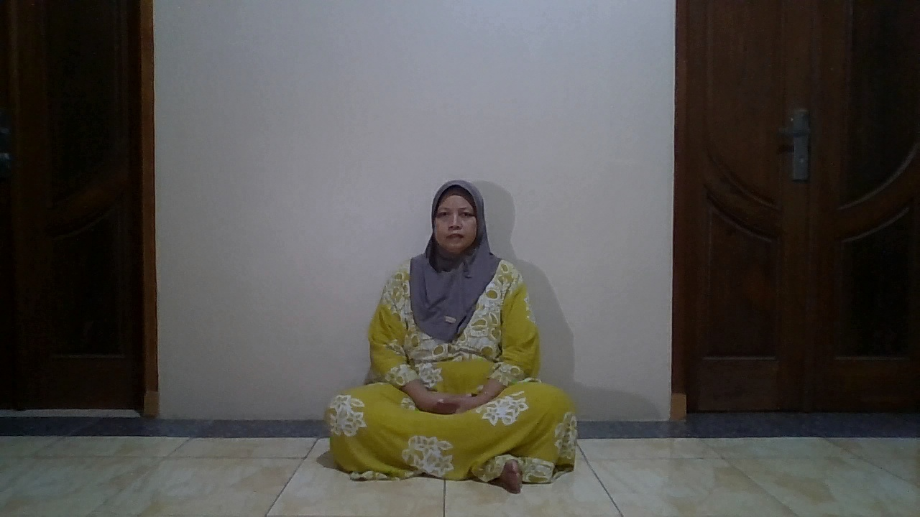 | 
20 | 2.5 | Terdaftar | Rokayah | Unknown | 67.75 | 32.2% | 44.98 | Gagal (Ditolak) | FN | 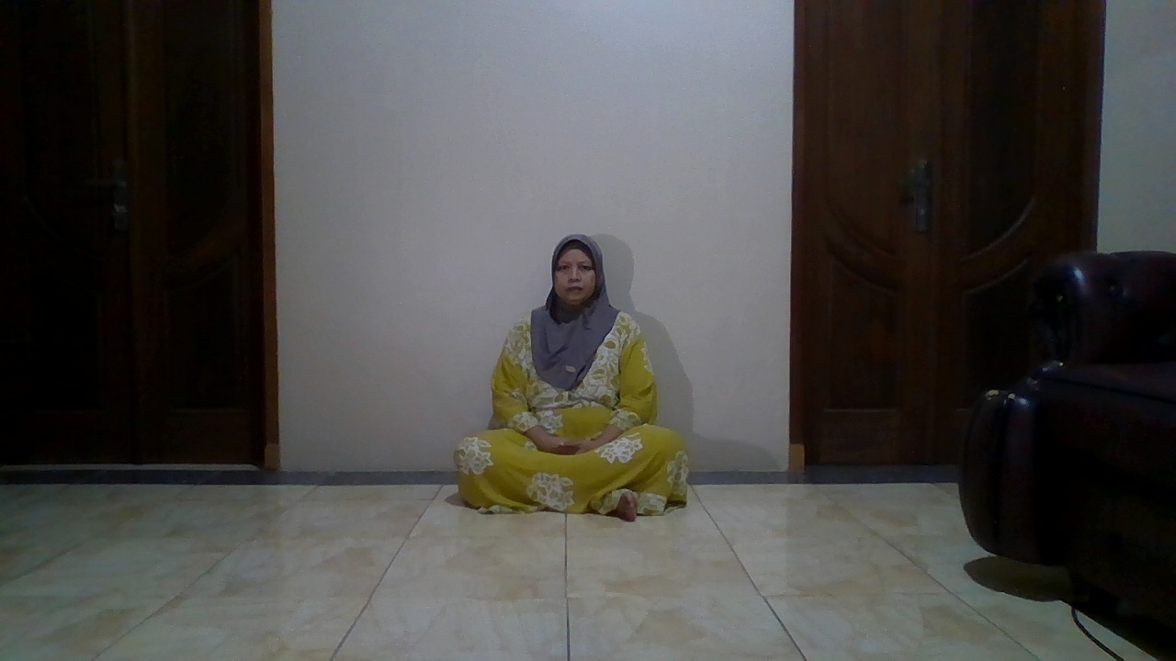 | 
21 | 0.5 | Terdaftar | Siswanto | Siswanto | 51.29 | 48.7% | 48.32 | Berhasil Dikenali | TP | 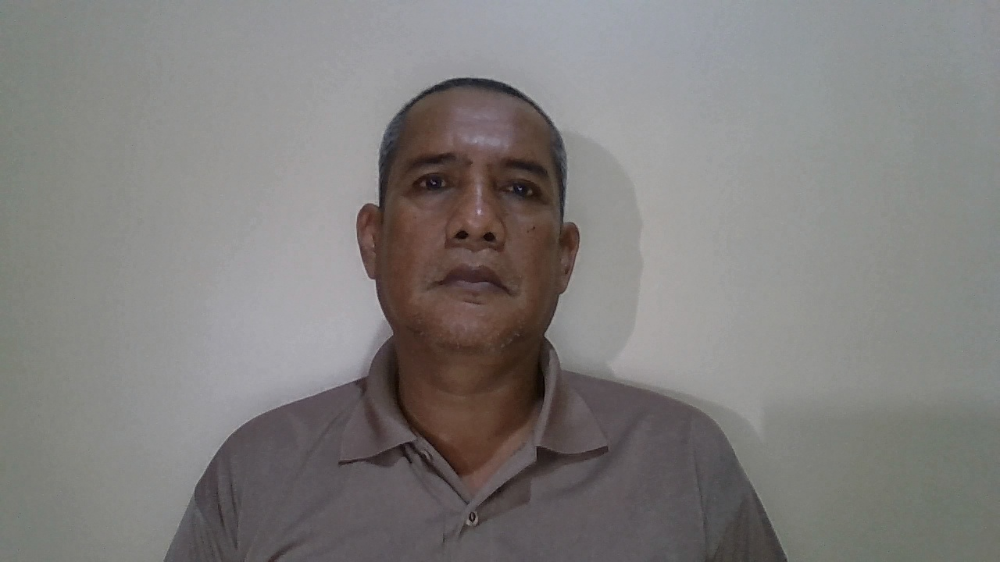 | 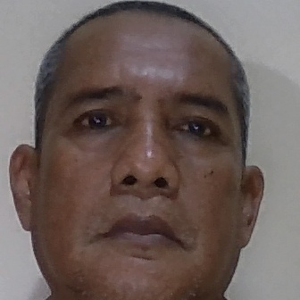
22 | 1 | Terdaftar | Siswanto | Siswanto | 49.2 | 50.8% | 45.63 | Berhasil Dikenali | TP | 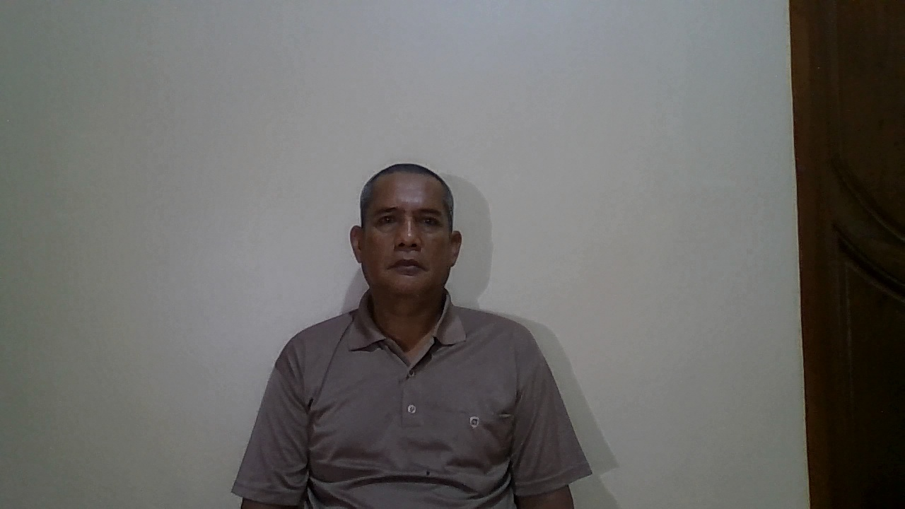 | 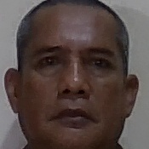
23 | 1.5 | Terdaftar | Siswanto | Siswanto | 50.19 | 49.8% | 47.22 | Berhasil Dikenali | TP | 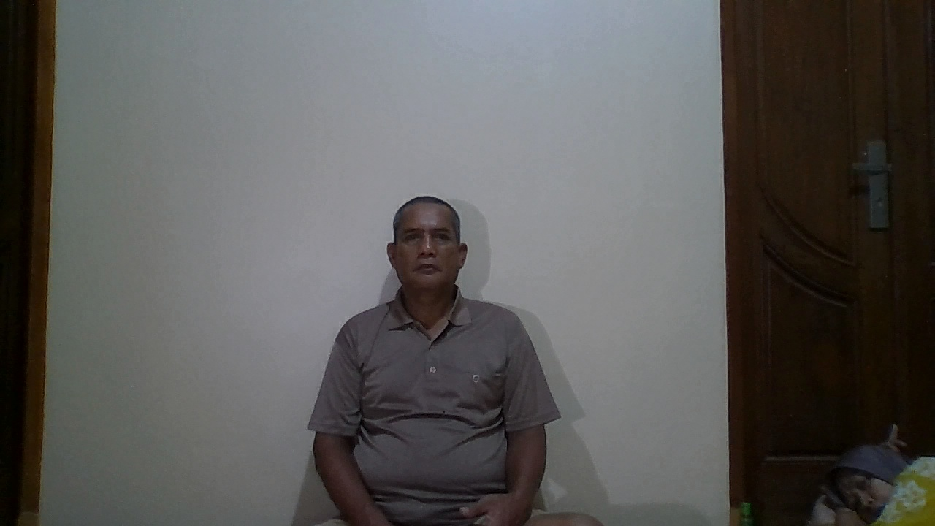 | 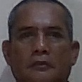
25 | 2 | Terdaftar | Siswanto | Unknown | 60.95 | 39.0% | 42.39 | Gagal (Ditolak) | FN | 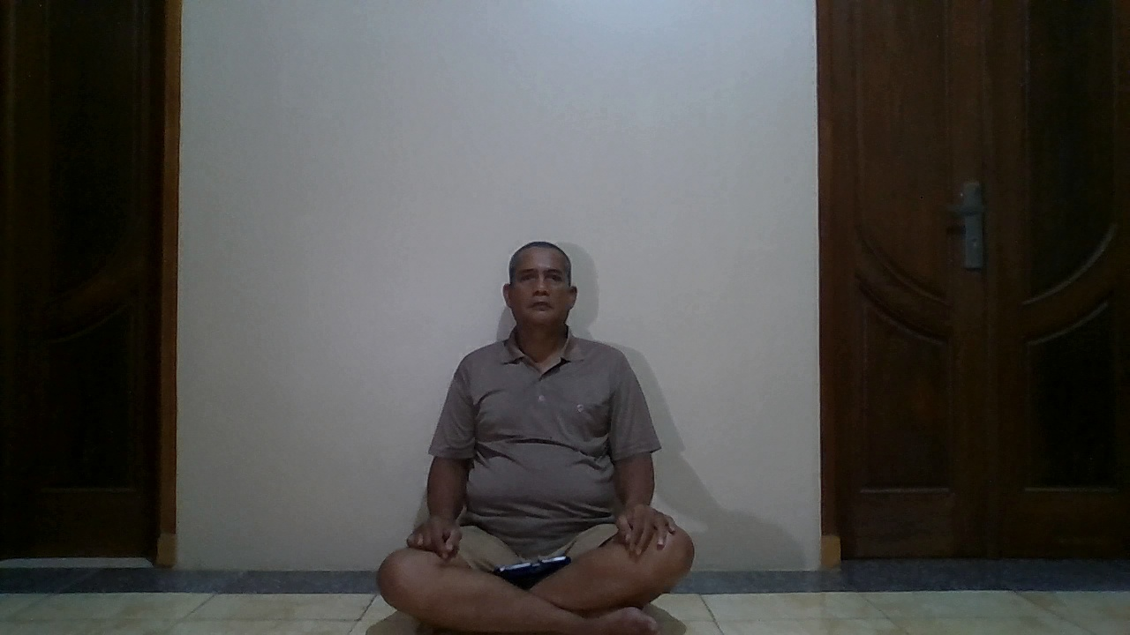 | 
26 | 2.5 | Terdaftar | Siswanto | Unknown | 70.96 | 29.0% | 44.85 | Gagal (Ditolak) | FN | 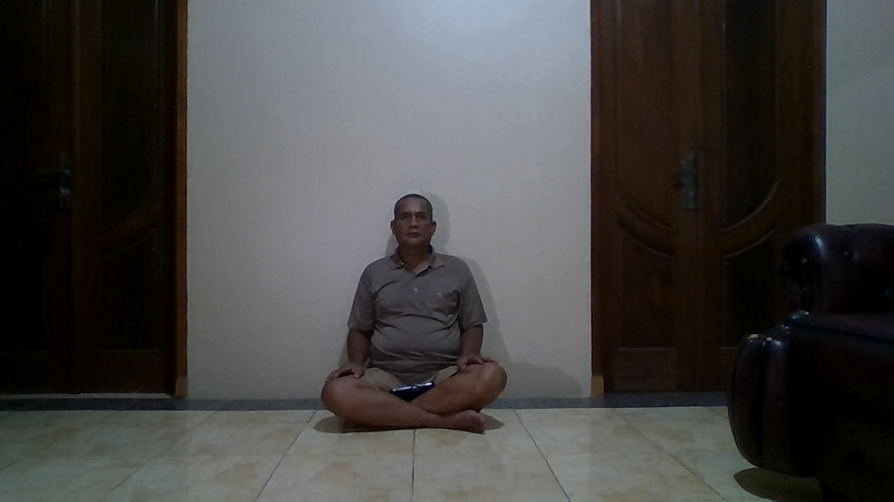 | 

